Tarea #1
 | Comentario
1. ¿Por qué no se pueden aplicar las prácticas de diseño de pruebas inmediatamente después de recibir los requisitos?
Esto se debe a las posibles inconsistencias en la elaboración de diseños de pruebas, ya que al recibir los requisitos, estos pueden carecer de información clara o relevante, lo que ocasiona confusiones o un diseño incompleto. Mientras más claros, completos y precisos sean los requisitos, las pruebas se podrán realizar de manera más eficiente porque cubrirán todos los aspectos que los usuarios y clientes desean.
2. ¿En qué situaciones pueden existir las clases de equivalencia y los valores límite por separado? Explica tu respuesta y da ejemplos.
Clases de Equivalencia: Se utilizan cuando se quieren probar diferentes tipos de límites de datos, ya sea que estén dentro o fuera de los establecidos. Aunque generalmente se usan juntos, no es necesario aplicarlos al mismo tiempo. Las clases de equivalencia se enfocan en verificar si los datos pertenecen a un grupo válido o inválido. Pueden incluir diferentes tipos de datos (numéricos, strings, etc.) sin preocuparse por valores extremos. Ejemplo: Un formulario que acepta edades entre 15 y 20 años. Las pruebas se harían en grupos: menores de 15 (inválidos), entre 15 y 20 (válidos) y mayores de 20 (inválidos). Lo que realmente importa es confirmar que no se acepten datos fuera del rango permitido pero no te enfocas en límites exactos, sino en grupos completos. Cualquier edad menor de 15 (14, 10, 5) es rechazada (grupo inválido) Cualquier edad entre 15 y 20 (16, 18, 19) es aceptada (grupo válido) Cualquier edad mayor de 20 (21, 25, 30) es rechazada (grupo inválido) Valores Límite: Se utilizan cuando se quiere comprobar específicamente cómo se comporta un sistema con los datos que se encuentran justo en los límites permitidos o ligeramente fuera de ellos. Aquí la atención se centra en esos puntos críticos para asegurar que el sistema responda correctamente. Ejemplo: En el mismo formulario que acepta edades entre 15 y 20 años, las pruebas de valores límite serían: 14 (justo antes del rango permitido), 15 (límite inferior válido), 20 (límite superior válido) y 21 (justo después del rango permitido). Esto permite asegurarse de que el sistema gestione adecuadamente los límites exactos. 14 (Justo antes del rango válido) – Debería ser rechazado. 15 (Límite inferior válido) – Debería ser aceptado 20 (Límite superior válido) – Debería ser aceptado 21 (Justo después del rango válido) – Debería ser rechazado
3. ¿Qué es la equivalencia? ¿Qué es una clase de equivalencia?
Equivalencia (Concepto Principal): Es la idea general de agrupar datos que deberían comportarse de la misma manera. Básicamente, si algo es equivalente significa que todos los elementos del grupo deben dar el mismo resultado cuando se prueban Ejemplo: Imagínate que estás probando un formulario que acepta edades entre 15 y 20 años La idea principal es agrupar edades en categorías que se comporten igual, es decir, edades válidas o inválidas Clase de Equivalencia (Aplicación): Es cada uno de esos grupos específicos que se crean al aplicar el concepto de equivalencia. Es como dividir todos los posibles datos en categorías o clases que se comportan igual Ejemplo: Ahora, al aplicar esa idea, divides las edades en: Clase válida: Edades entre 15 y 20 (aceptadas) Clase inválida: Edades menores a 15 (rechazadas) Clase inválida: Edades mayores a 20 (rechazadas)
4. ¿Es posible excluir comprobaciones en medio del rango en favor de las comprobaciones en los límites dentro del rango? Explica tu respuesta.
Sí, como mencionamos anteriormente, si ya existe una validación o comprobación de los datos límites dentro del sistema, es muy probable que también funcione correctamente con los datos que se encuentran dentro del rango permitido. Esto se debe a que si el sistema acepta correctamente los límites, también debería manejar adecuadamente cualquier dato que se encuentre entre ellos.
5. Imagina que debes probar un formulario donde cada campo tiene un validador. El resultado del trabajo del formulario depende de la combinación de datos en los campos. ¿Qué prácticas de diseño de pruebas se deben utilizar y por qué? Explica tu respuesta.
Usaría pruebas de clases de equivalencia y valores límite con el propósito de identificar las clases válidas e inválidas para cada campo del formulario. Esto permite verificar que los validadores funcionen correctamente al aceptar o rechazar los valores límite de cada elemento
6. Explica las formas en las que puedes optimizar la cantidad de pruebas al trabajar con tablas de decisiones. Explica tu respuesta.
Al usar tablas de decisiones, podemos reducir la cantidad de pruebas agrupando condiciones similares en clases de equivalencia y seleccionando solo los casos más representativos. Por ejemplo, si tenemos 3 sistemas operativos, 3 navegadores y 3 resoluciones, en lugar de probar las 27 combinaciones posibles, elegimos un caso por cada categoría clave para representar todo el grupo. También podemos aplicar técnicas como el análisis de valores límite y las pruebas por pares, que nos permiten cubrir los escenarios más importantes con menos pruebas. Así, ahorramos tiempo, reducimos esfuerzo y mantenemos la eficacia de las pruebas.
7. Describe las diferencias entre una lista de comprobación y los casos de prueba; proporciona ejemplos de dónde se utilizan ambos.
Una lista de comprobación es una lista simple que se usa para verificar rápidamente que ciertos elementos existen o funcionan de manera básica. No se detallan los pasos específicos de cómo hacer cada prueba, sino que solo se confirma que todo está presente o funcionando. Este tipo de listas se utiliza para pruebas rápidas o superficiales. Ejemplo: Al revisar una página web, podrías comprobar si el botón de inicio es visible, si el formulario de contacto se muestra correctamente o si los enlaces principales funcionan. Por otro lado, los casos de prueba son descripciones detalladas de pruebas específicas. Incluyen qué se va a probar, los pasos para realizar la prueba, los datos que se deben usar y el resultado esperado. Este método se utiliza cuando se necesita hacer pruebas más profundas y asegurarse de que ciertas funciones se comporten como se espera. Ejemplo: Probar un formulario de registro con un caso de prueba que verifique que se acepta una edad válida. Esto incluiría ingresar un nombre válido, una edad entre 18 y 60 años, hacer clic en “Registrar” y verificar que se muestra un mensaje de éxito. En resumen, las listas de comprobación se usan para pruebas rápidas y generales, mientras que los casos de prueba se utilizan para pruebas más detalladas y estructuradas.
8. ¿Cuál es la forma correcta de hacer un informe de errores? ¿Qué elementos de un informe de errores son necesarios? ¿Por qué?
Los elementos necesarios de un informe de errores son: Identificador único (ID): Un número o código para identificar el error fácilmente en el sistema de seguimiento. Título o Resumen: Una breve descripción del problema que permita identificar rápidamente de qué se trata Descripción detallada: Explicación clara del problema, incluyendo qué se esperaba que sucediera y qué ocurrió realmente Pasos para reproducirlo: Una lista ordenada de acciones para repetir el error. Esto ayuda a que cualquier persona pueda verificar que el problema existe. Resultado esperado: Qué debería suceder si todo funciona correctamente Resultado obtenido: Qué sucede en realidad cuando se realiza la prueba Severidad o Prioridad: Indicar qué tan grave es el error (crítico, alto, medio, bajo) y qué tan urgente es arreglarlo. Evidencia (Opcional pero recomendable): Capturas de pantalla, grabaciones o logs que ayuden a demostrar el problema Entorno de pruebas: Información sobre el sistema o la configuración donde ocurrió el error (navegador, sistema operativo, dispositivo, etc.) Cada elemento es insidpensable por la información que nos proporciona, permite entender, reproducir y solucionar erroes o bugs de manera eficiente
9. ¿Cuáles son las reglas para escribir un título de informe de errores? ¿Qué pasa si se te ocurre un mal título?
Para redactar un título de manera correcta es importante responder tres preguntas: ¿Qué? ¿Dónde? ¿Cuándo? Debemos procurar que el título sea breve pero preciso, incluyendo la ubicación del módulo afectado, describiendo claramente el problema y especificando en qué momento ocurre dentro de la prueba Ejemplo de mal título: “No funciona el formulario”. Si escribimos un mal título, corremos el riesgo de causar confusiones, retrasar proyectos o incluso pasar por alto algún bug importante
10. ¿En qué consiste la arquitectura de aplicaciones cliente-servidor? Describe brevemente la funcionalidad de cada elemento.
Cliente: Es el dispositivo que usa la persona (teléfono, computadora, tablet). Su trabajo es mostrar la información al usuario y enviar solicitudes al servidor cuando haces algo (como buscar algo o enviar un formulario) Servidor: Es una computadora súper potente que recibe lo que el cliente le pide, hace cálculos o busca información, y luego le responde al cliente con lo que necesita. (Cuando haces un pedido en línea, el servidor lo guarda y luego te muestra la confirmación) Internet (o Red): Es el medio que conecta al cliente con el servidor. Básicamente, se encarga de llevar los datos de un lado a otro para que todo funcione. En resumen: El cliente muestra cosas y envía solicitudes, el servidor responde con la información necesaria, y todo esto pasa gracias a la conexión por Internet.
11. Describe los pasos para procesar la solicitud después de introducir esta URL en la barra de direcciones del navegador: https://google.com.
Escribes la dirección: Al escribir https://google.com en la barra del navegador y presionar Enter, el navegador entiende que quieres visitar el sitio web de Google. Busca dónde está Google: El navegador necesita encontrar en qué parte del mundo está guardada la página de Google. Para eso, pregunta a un "buscador de direcciones" llamado DNS. Este traduce el nombre google.com a una dirección especial hecha de números, como si fuera la dirección de una casa (esto se llama dirección IP). Se conecta al servidor : Con esa dirección, el navegador se conecta a una computadora (servidor) que tiene guardada la página de Google. Pide la página: El navegador le pide al servidor que le envíe la página de inicio de Google. Recibe la información: El servidor responde enviando los textos, imágenes y todo lo necesario para mostrar la página. Muestra la página: El navegador recibe esa información y la muestra en la pantalla para que puedas usar Google.
12. ¿Qué es un caché? ¿Por que se necesita? ¿Qué regla se debe seguir cuando se trabaja con un caché en las pruebas?
¿Qué es un caché? El caché es un tipo de almacenamiento temporal donde se guardan datos de una página web, como imágenes, videos o información, en tu dispositivo. Esto permite que las páginas se carguen más rápido cuando las visitas nuevamente. ¿Por qué se necesita? Se necesita porque mejora la velocidad de carga de las páginas web al usar datos guardados localmente en lugar de descargarlos otra vez del servidor. Esto ahorra tiempo y recursos ¿Qué regla se debe seguir cuando se trabaja con un caché en las pruebas? Antes de hacer pruebas, especialmente después de que se ha corregido un error, debes borrar la memoria caché del navegador. Si no lo haces, es posible que veas una versión anterior de la aplicación y no la nueva versión corregida
13. Responde las preguntas sobre los protocolos HTTP y HTTPS: - ¿Cuál es la diferencia entre HTTP y HTTPS? ¿Cuándo no deberías usar HTTP? - ¿Qué componentes conforman una solicitud HTTP y de qué es responsable cada uno? - ¿Qué métodos HTTP conoces? ¿De qué se encargan? Da ejemplos sobre la aplicación de diferentes métodos. - ¿Qué es un código de respuesta HTTP? ¿Qué códigos existen?
1. ¿Cuál es la diferencia entre HTTP y HTTPS? ¿Cuándo no deberías usar HTTP? HTTP: Transfiere datos de forma insegura. Es fácil de interceptar, así que no lo uses para enviar información privada como contraseñas o datos bancarios. HTTPS: Es como HTTP pero seguro. Encripta la conexión, lo que hace que los datos sean difíciles de robar. 2. Componentes de una solicitud HTTP: -Línea de inicio: Dice qué quiere hacer el cliente (ej. GET, POST) y la ruta a la que va la solicitud. Incluye la versión de HTTP (ej. HTTP/1.1). -Encabezados: Información extra que se envía con la solicitud. Ejemplos: Host: A qué dominio se envía la solicitud. User-agent: Información sobre el navegador o dispositivo. Accept-language: Idiomas aceptados en la respuesta. -Línea divisoria vacía: Simplemente separa los encabezados del cuerpo del mensaje. -Cuerpo del mensaje:Información que se envía al servidor (usualmente con POST o PUT). Ejemplo: datos de un formulario en formato JSON 3. Métodos HTTP (y para qué sirven): GET: Pedir datos del servidor. Ejemplo: Navegar por un sitio web o ver un perfil. POST: Enviar datos al servidor para que los procese o almacene. Ejemplo: Registrarse en un sitio o enviar un formulario. PUT: Actualizar o modificar datos existentes en el servidor. Ejemplo: Editar un perfil de usuario. DELETE: Eliminar datos del servidor. Ejemplo: Borrar una cuenta o un archivo. 4. ¿Qué es un código de respuesta HTTP? Un código de respuesta HTTP es un número que el servidor envía al navegador para decirle si la solicitud que hizo fue exitosa o si hubo algún problema Mensajes informativos - 102: La solicitud fue recibida, pero aún se está procesando Mensajes de éxito - 200: Todo salió bien, la solicitud se procesó correctamente Redirección - 302: El recurso solicitado fue movido temporalmente a otra dirección Errores del cliente - 404: La página solicitada no se encontró en el servidor Errores del servidor - 500: Error interno del servidor al procesar la solicitud
14. Describe de qué componentes puede consistir una URL. ¿De qué es responsable cada uno?
Esquema: Es como el idioma que usa el navegador para comunicarse con la página. Los más comunes son http:// y https://. Este último es más seguro y se usa casi siempre. Este es obligatorio Nombre de usuario y contraseña: En algunos casos, puedes ver algo como miguel:thebestqa@ antes del nombre de la página. Es una forma de identificarte antes de entrar. Pero no es común que se use y no es obligatorio Nombre de host: Es el nombre único que identifica la aplicación web o sitio al que quieres acceder, como google.com o una dirección IP. Este sí es obligatorio porque, sin él, no sabes a qué servidor conectarte Puerto: Imagina que un servidor es un edificio con muchas puertas (puertos). Algunas puertas están reservadas para ciertos tipos de conexiones. Por ejemplo, el puerto 443 es para conexiones HTTPS seguras. Normalmente no necesitas escribirlo porque el navegador ya sabe cuál usar. Es opcional Ruta: Indica la dirección exacta de la página dentro de un sitio web. Si solo escribes google.com, eso es la página principal. Pero si añades /search/, ya estás especificando que quieres ir a la página de búsqueda. Es opcional Parámetros de solicitud: Esto aparece después del signo ? y sirve para enviar información específica al servidor. Por ejemplo, si buscas algo en Google con https://www.google.com/search?q=figma, el q=figma le dice a Google que quieres resultados relacionados con "figma". Es opcional Ancla: Es como un marcador dentro de una página para ir a un punto específico. Si visitas un artículo largo y al final de la URL aparece algo como #overview, significa que vas directo a la sección llamada "Descripción general". También es opcional
15. ¿Qué tipos de aplicaciones móviles existen? ¿Cuál es la peculiaridad de cada uno?
Aplicaciones Web. Son aplicaciones que se usan desde un navegador web pero parecen apps normales y se adaptan a dispositivos móviles. No es necesario instalar las aplicaciones web Aplicaciones Nativas. Son apps creadas específicamente para un sistema operativo (Android o iOS). se deben instalar Aplicaciones Híbridas. combinan las propiedades de las dos anteriores. El contenido web se basa de HTML, CSS y JavaScript, que básicamente son los ingredientes principales de las páginas web. Lo bueno es que funcionan igual en cualquier dispositivo o plataforma, como teléfonos, tablets o computadoras
16. ¿En qué se diferencia un emulador de un dispositivo real? Describe brevemente las ventajas y desventajas de ambos al momento de realizar pruebas.
Emulador: Es un programa que simula un teléfono o tablet en tu computadora Ventajas: Es gratis, fácil de configurar y permite probar en varios dispositivos sin tenerlos Desventajas: No muestra cómo se comporta la app en la vida real (batería, cámara, GPS, etc.) y puede ser más lento que un dispositivo real Dispositivo Real: Es un teléfono o tablet físico que usas para hacer pruebas Ventajas: Los resultados son más precisos y puedes probar todo: cámara, GPS, rendimiento, etc Desventajas: Es caro si necesitas probar en muchos dispositivos y puede ser más lento para pruebas repetitivas
17. Comprueba si hay errores en JSON. De ser así, adjunta la versión correcta del archivo.
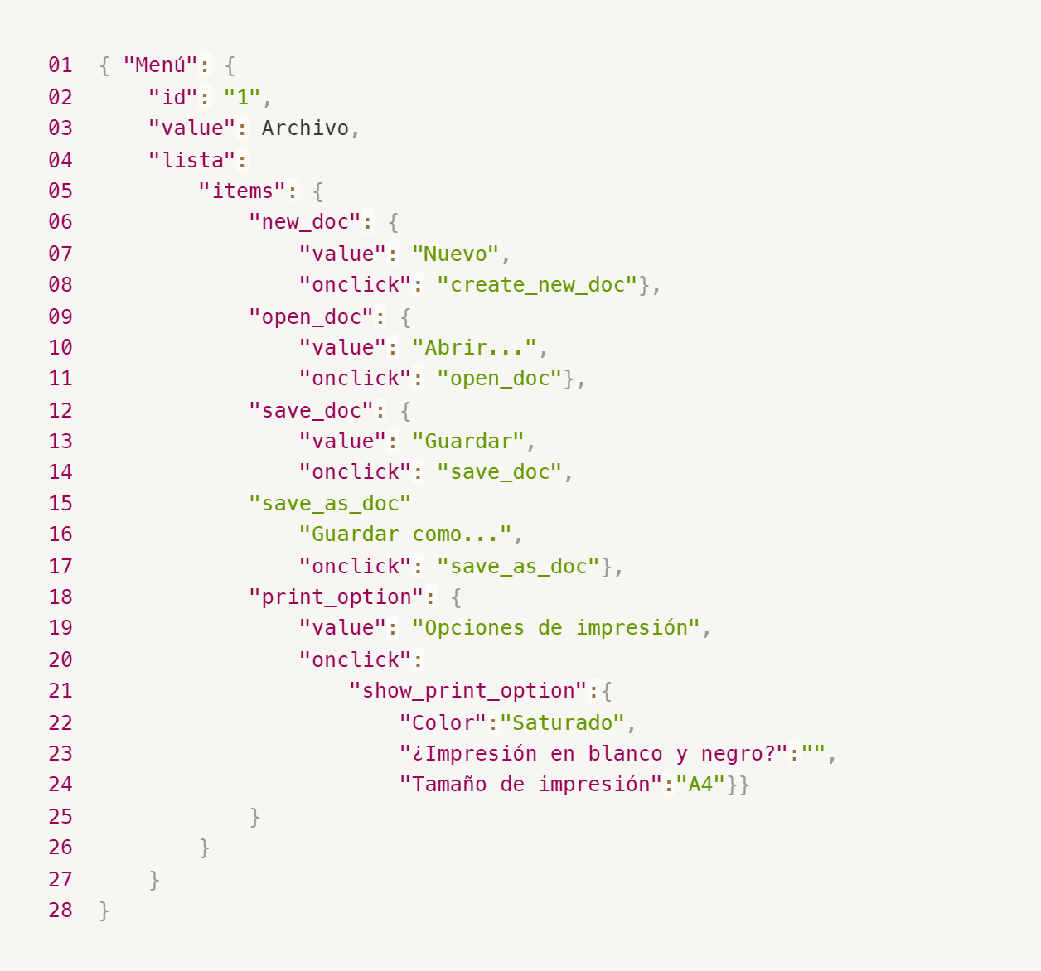
Enlace a la ilustración:
https://practicum-content.s3.us-west-1.amazonaws.com/new-markets/qa-final-project/ESP/7.1.1_esp.png

18. ¿Qué es una base de datos relacional? ¿En qué se diferencia de una no relacional?
Una base de datos relacional organiza la información en tablas con filas y columnas, como hojas de cálculo conectadas entre sí por identificadores únicos (claves primarias). Es perfecta para datos organizados y estructurados. Ejemplos: PostgreSQL, MySQL Una base de datos no relacional almacena datos sin seguir el formato de tablas. Usa cosas como pares clave-valor, documentos JSON o gráficos, lo que la hace ideal para datos flexibles o en constante cambio
19. Escribe qué tipos de JOIN existen. ¿Cuál es la característica de cada uno?
INNER JOIN: Devuelve solo los registros que coinciden en ambas tablas LEFT JOIN: Muestra todos los datos de la tabla izquierda, aunque no tengan coincidencia en la derecha RIGHT JOIN: Muestra todos los datos de la tabla derecha, aunque no haya coincidencias en la izquierda FULL JOIN: Devuelve todos los datos de ambas tablas, coincidan o no
Datos de origen para las siguientes tareas Estás probando un servicio que entrega comida en 30 minutos. Por ahora es una pequeña empresa, así que solo estás trabajando con cuatro tablas: Pedidos: todos los pedidos entregados ORDERS_ID: ID de pedidos, int USER_ID: ID de usuarios y usuarias, int EMPLOYEE_ID: ID de empleados y empleadas, int DELIVERY_TIME: tiempo de entrega en minutos, int ITEMS: lista de artículos, char Users: usuarios y usuarias USER_ID: ID de usuarios y usuarias, int FULL_NAME: nombre completo del usuario o usuaria, char PHONE: número de teléfono del usuario o usuaria, char ADDRESS: dirección del usuario o usuaria, char Employees: empleados y empleadas EMPLOYEE_ID: ID de empleado o empleada, int FIRST_NAME: nombre del empleado o empleada, char LAST_NAME: apellido del empleado o empleada, char PHONE: número de teléfono del empleado o empleada, char JOB_ID: ID de especialización, int Jobs: tipos de trabajo en el servicio JOB_ID: ID de especialización, int JOB_TYPE: tipo de especialización, char HOURS: número de horas de trabajo por semana, int SALARY: el salario de un empleado o empleada con la especialización dada en ---, int

Enlace a la ilustración:
https://practicum-content.s3.us-west-1.amazonaws.com/new-markets/qa-final-project/US/7.1.1.2.png?etag=ada7cdcd281a6997ea8d44e2b4a69204

20. El servicio de soporte ha recibido muchas quejas de que los pedidos que llevan arroz tardan una hora en ser entregados, aunque el servicio promete entregar en 30 minutos. Comprueba si los repartidores o repartidoras realmente se están retrasando. Selecciona todos los pedidos que tengan al menos un artículo, "arroz", y un tiempo de entrega superior a 30 minutos. La tabla resultante debe tener las ID de pedido y de repartidor o repartidora. Adjunta la solicitud SQL en la respuesta.
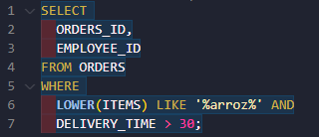
21. La gerencia sugirió agregar una nueva característica al producto: el monitoreo que muestra los clientes más activos a lo largo del tiempo de operación de la empresa. Asegúrate de que la lista de usuarios y usuarias se muestre correctamente. En esta etapa de desarrollo, basta con comprobar solamente las ID de los y las clientes. Elige los cinco clientes o clientas más activos por número de pedidos. Muestra en la tabla resultante la ID de cada usuario o usuaria y el número de pedidos. Ordena los datos en orden descendente por el número de pedidos y selecciona los cinco clientes o clientas más activos. Adjunta la solicitud SQL en la respuesta.
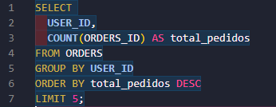
22. Llegó un informe de errores del departamento de contabilidad: los salarios de los empleados y empleadas se calcularon de forma incorrecta. Resultó que casi todos los errores en los cálculos se encontraban en las hojas de cálculo de la gerencia. Muestra una lista de las ID de todos los empleados y empleadas que tienen "gerencia" como especialización, con un salario de más de $70,000. Adjunta la solicitud SQL en la respuesta.
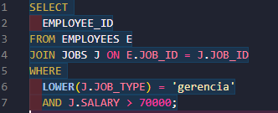
23. Examina las siguientes tres situaciones y responde la pregunta: ¿vale la pena escribir pruebas automatizadas en este caso? Explica tu respuesta. 1) El proyecto existe desde hace mucho tiempo y se han escrito muchas pruebas manuales para el mismo. 2) El proyecto es temporal: solo durará algunos meses. 3) El proyecto es inestable: las características se cambian con frecuencia.
1. Sí. Porque si el proyecto lleva mucho tiempo, seguramente tiene características estables que no cambian mucho. Automatizar las pruebas frecuentes y repetitivas ahorra tiempo y esfuerzo. Además, tener pruebas automatizadas sirve para asegurarse de que futuras actualizaciones no rompan cosas que antes funcionaban (prueba de regresión) 2. No necesariamente, De tratarse de un proyecto que será descontinuado o reemplazado en poco tiempo, el esfuerzo de escribir pruebas automatizadas probablemente no sea rentable. Las pruebas manuales son suficientes para asegurar la calidad mientras el proyecto está activo. 3. No necesariamente. Si el proyecto cambia constantemente, mantener pruebas automatizadas actualizadas se vuelve muy difícil y consume mucho tiempo. Las pruebas se romperán con cada cambio importante, así que es mejor enfocarse en pruebas manuales o en automatizar únicamente las funciones más estables o críticas.

